关系图
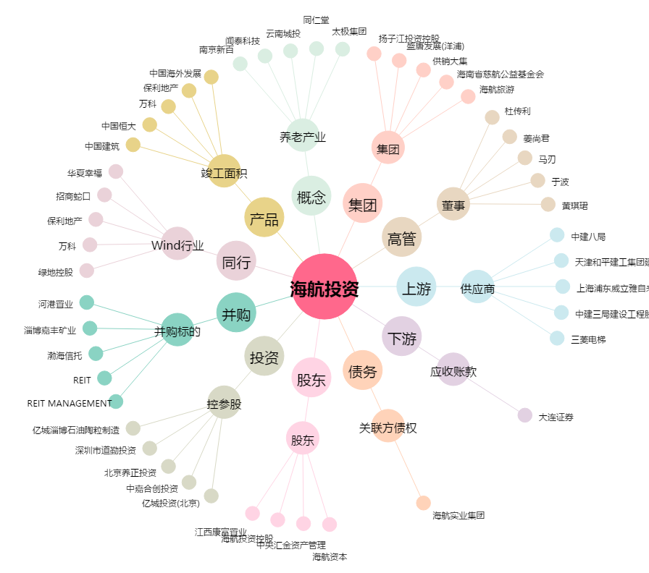
海航投资[000616.SZ] - 关系概览图

